상품제안서
[주문제작] 원형손잡이부채 PP홍보부채 칼라인쇄 | 상품코드: F26677

 |  |  |  |  |  |  | 02-412-0044 | www.easy1.co.kr
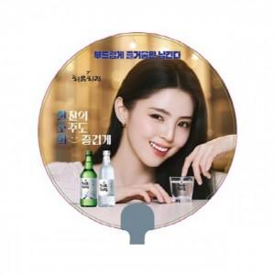

【상세/제작정보】 | 기본수량 미만 인쇄불가 디자인편집및 수정 별도 문의

【인쇄/포장옵션】 | 풀칼라, 디자인 편집및 수정 / 포장불가능

【공급단가】 | 수량 | 1,000~ | 2,000~ | 3,000~ | 5,000~ | 10,000~
*VAT별도 | 단가 | 370원 | 360원 | 350원 | 340원 | 330원

【상품 URL】 | https://dev.easy1.co.kr:443/src/goods_detail.php?gdno=26677

